Feuil1
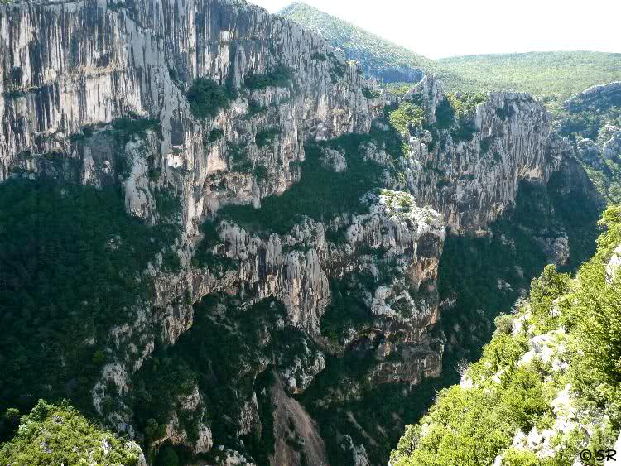
PENTECOTE 2017
Départ de CASTELLANE
8 heures 00

OPEN RUNNER N° 6755813 - Dénivelé 1600m
ROUTES | La Boucle intérieure du verdon | kms | T kms
 | CASTELLANE | 0 | 0
D952 | la Palud sur Verdon | 25 | 25
prendre à gauche la D23, faire la boucle |  |  | 25
D23 | Chalet de la Maline | 8 | 33
D23 | Belvédère de l'Escalès (Pas de l'Abauc 1280m) | 9 | 42
D23 | Fin de la Boucle | 4.5 | 46.5
D952 retour | CASTELLANE | 25 | 71.5

